About Us

 |  |  |  |  |  |  |  | 9EXPERT EXCEL ROADMAP
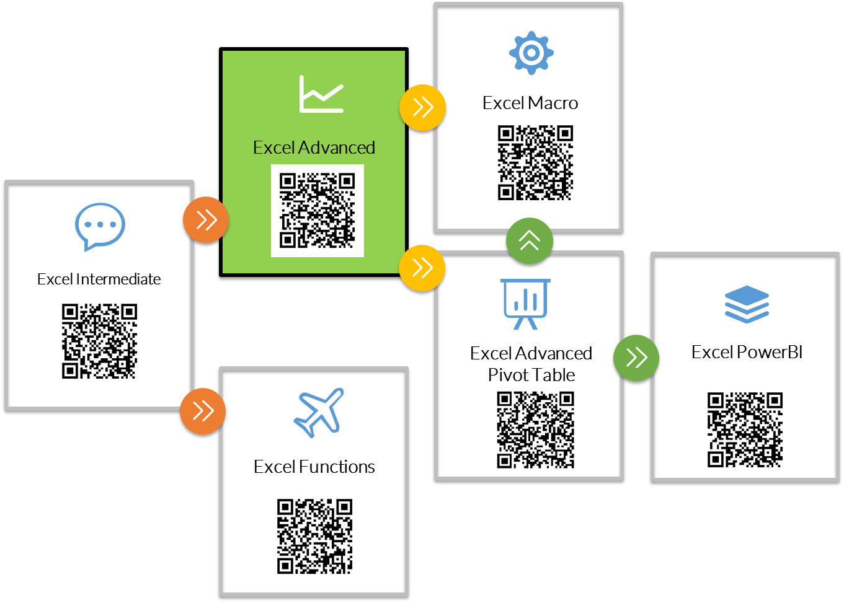

PreTest : | https://www.9experttraining.com/excel-skill-checker


ตัวอย่าง Workshop การฝึกอบรมหลักสูตร Advanced Microsoft Excel Course / Macro Excel
 | บทความ | Excel ฟังก์ชั่นทางสถิติ เพื่อสรุปข้อมูล

 | บทความ Excel ที่อยากให้ศึกษาเพิ่มเติม
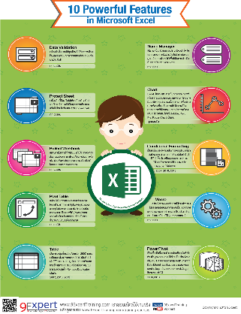
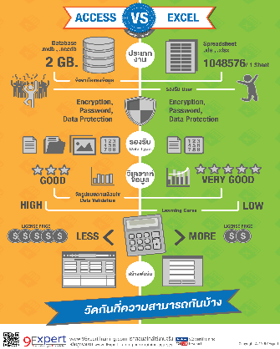
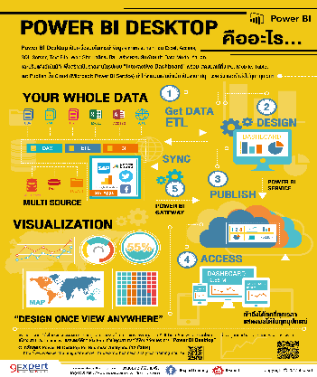
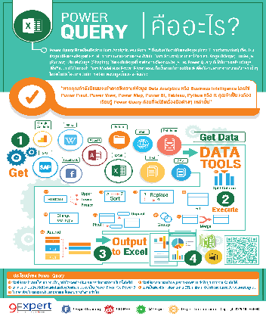





 | พัฒนาหลักสูตรโดย | ฝ่ายวิชาการ 9Expert Training
 | สอบถามหลังเรียนที่ | vcharkarn@9expert.co.th |  |  | หรือ ที่ | www.facebook.com/9experttraining
 |  | เราสอนสไตล์ใช้งานจริง
 |  | ทุกหลักสูตรสามารถเรียนซ้ำได้ฟรี ในระยะเวลา 6 เดือน

 | หลักสูตรอื่น ๆ |  | โปรโมชั่น |  | ตารางฝึกอบรม |  | บทความ
 | 9Expert | Tel. 02 219 4304-5 |  |  | training@9expert.co.th
 |  | Fax 02 219 4306

 | Copyright © 2020 9EXPERT CORPORATION. All rights reserved.
 | 318 Evergreen Place Tower 4th floor. Phayathai Road. Phetchaburi. Bangkok 10400, Thailand
 | Tel: 0-2219-4304 - 5 Fax: 0-2219-4306 |  |  | แผนที่การเดินทาง

